Hoja 1
Nombre emisora | Frecuencia operación [MHz] | Ancho de banda señal recibida [kHz] | señal L+R (SI/NO) | Pilot (SI/NO) | Señal L-R (SI/NO) | señal RBDS (SI/NO) | Emisora registrada | Imagen de evidencia
W RADIO | 90.7 | 147 | SI | SI | SI | SI | SI | 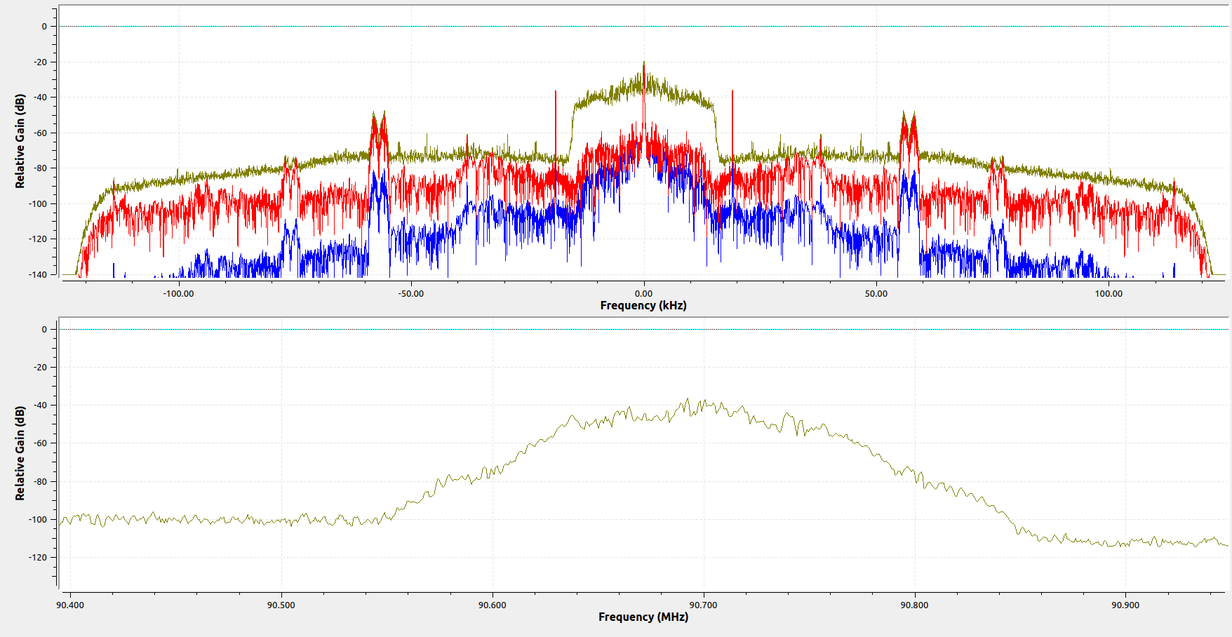
EMISORA DE INTERES PUBLICO | 91.7 | 174 | SI | SI | SI | NO | SI | 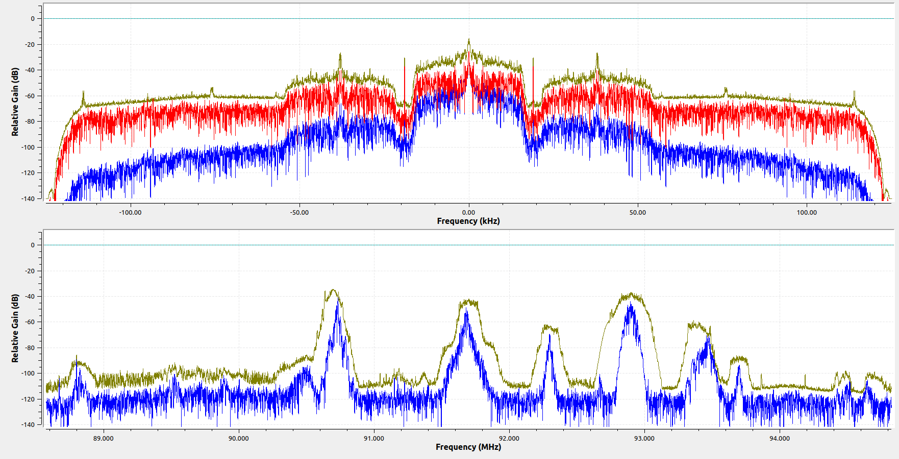
RADIÓNICA | 92.3 | 160 | SI | SI | SI | SI | SI | 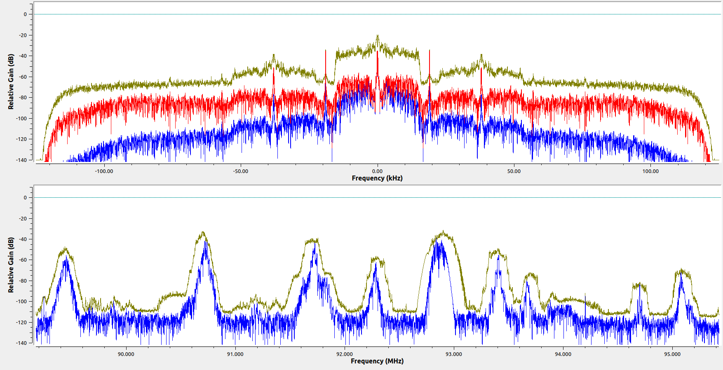
COLOMBIA ESTEREO | 92.9 | 250 | SI | SI | NO | NO | SI | 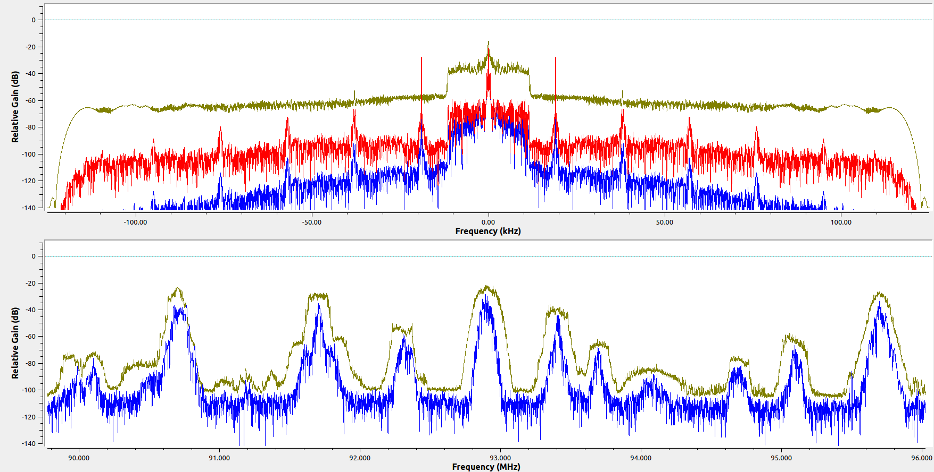
EMISORA COMUNITARIA LA BRUJULA - ÁREA DE SERVICIO No.1 | 93.4 | 177 | SI | SI | SI | SI | SI | 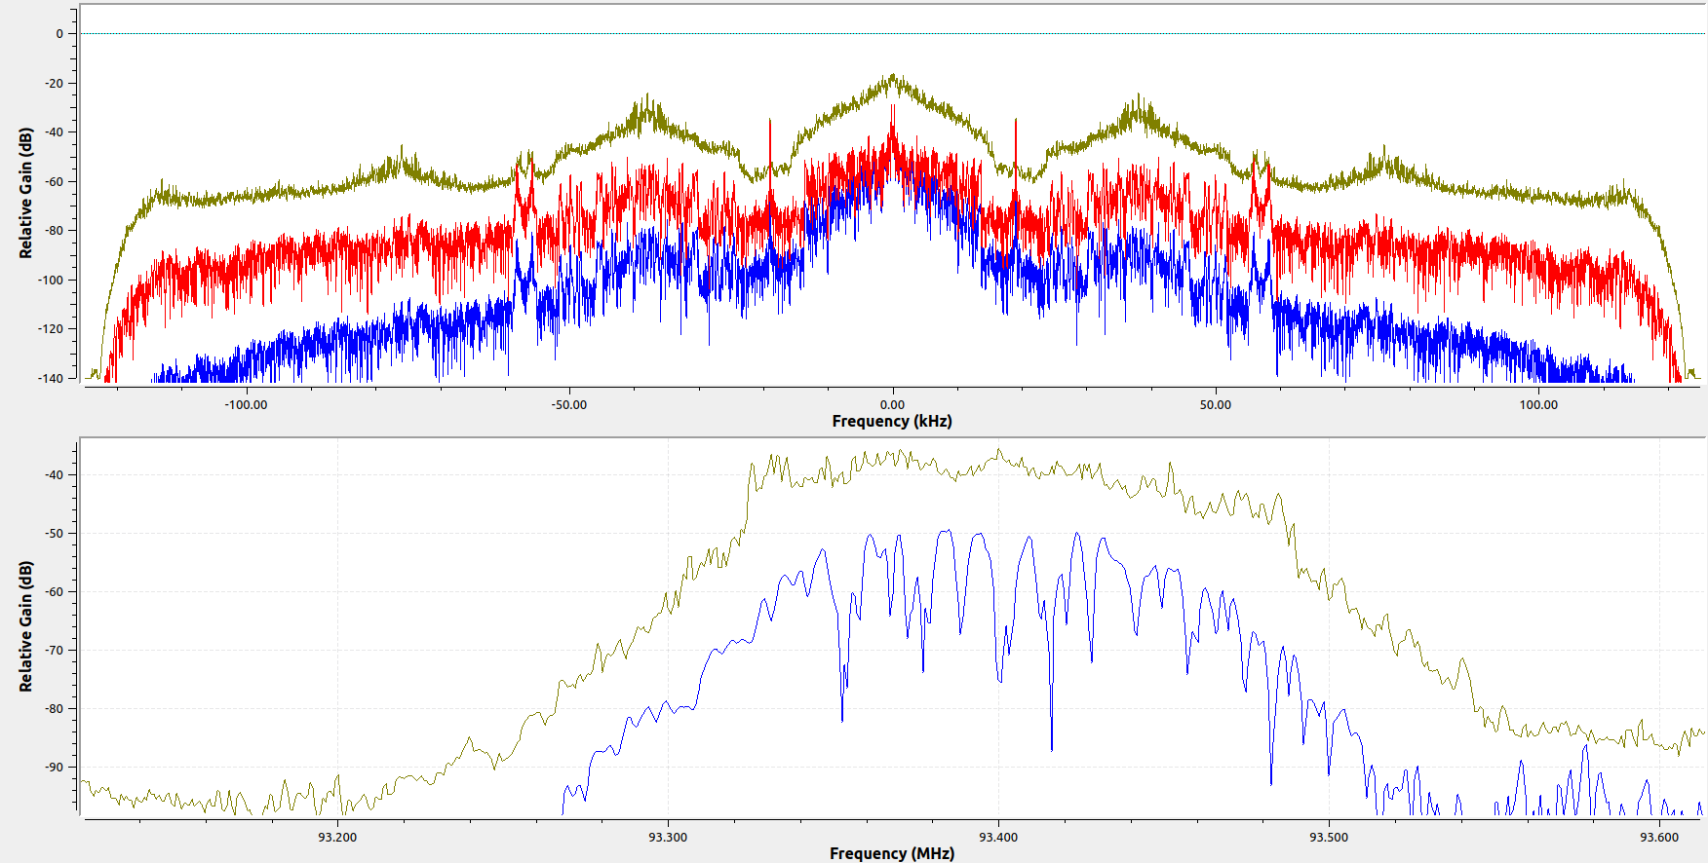
RADIO NACIONAL DE COLOMBIA | 93.7 | 152 | SI | SI | SI | SI | SI | 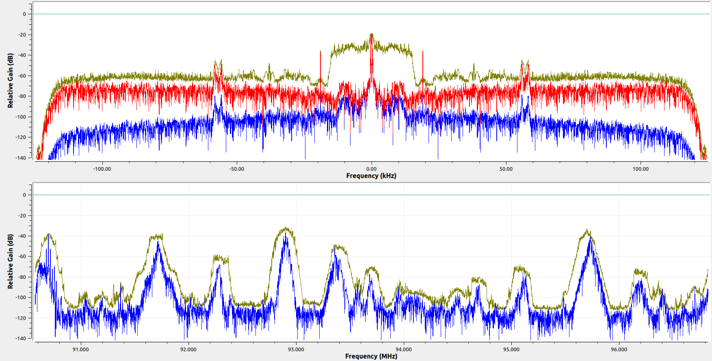
LA EXITOSA (RARO) | 94.1 | 534 | SI | SI | NO | NO | NO | 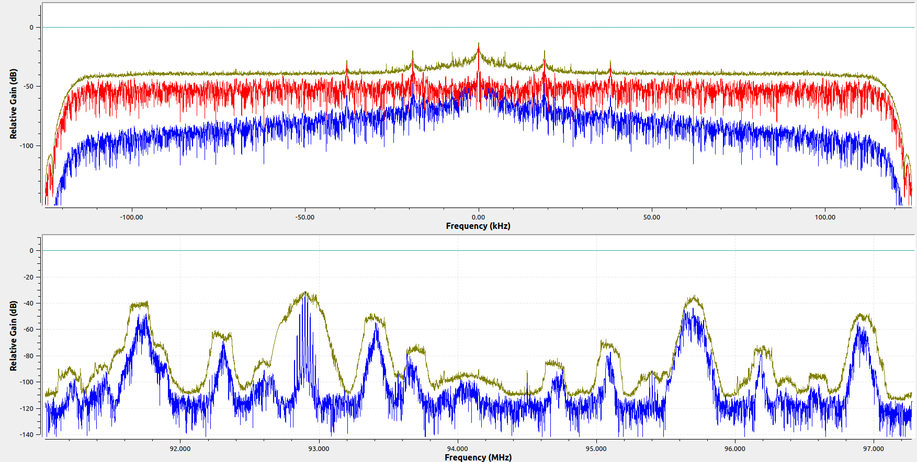
RADIO NACIONAL DE COLOMBIA | 94.7 | 178 | SI | SI | SI | NO | SI | 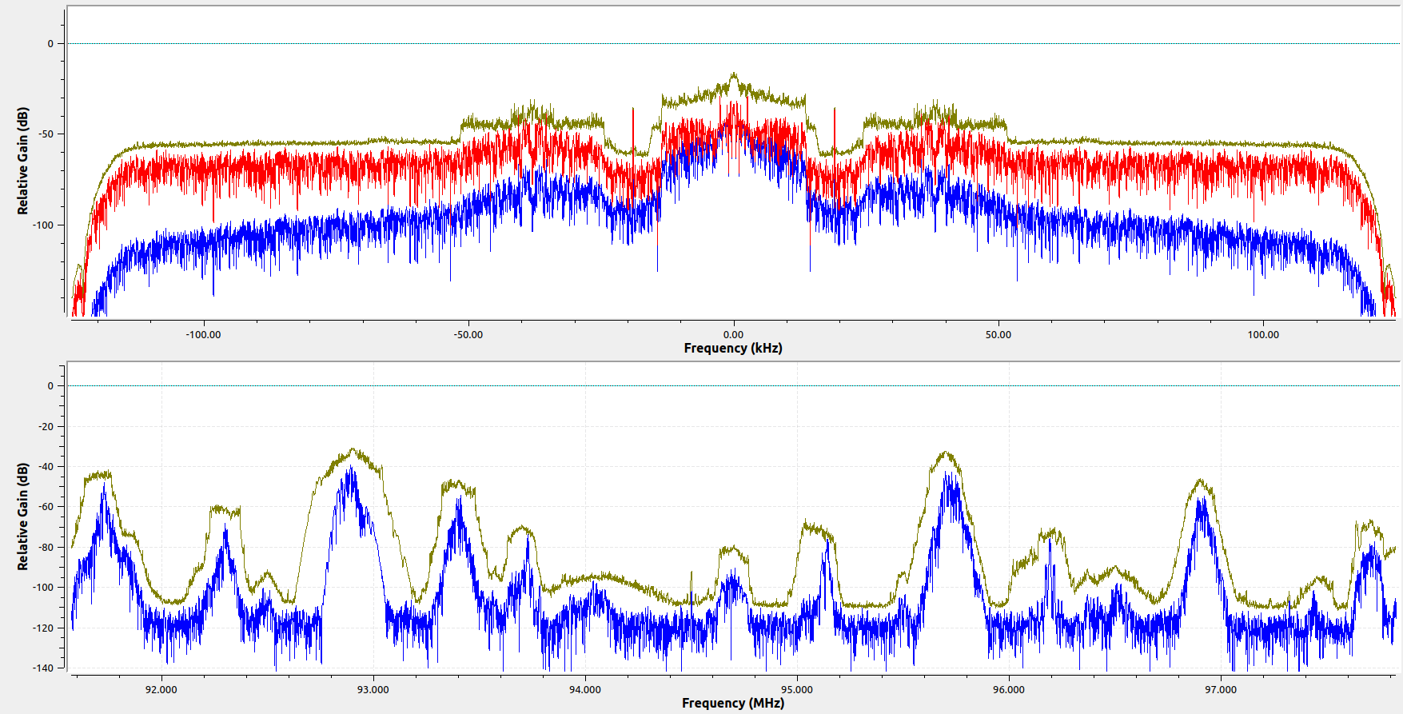
LA POPULARISIMA | 95.1 | 180 | SI | SI | SI | SI | NO | 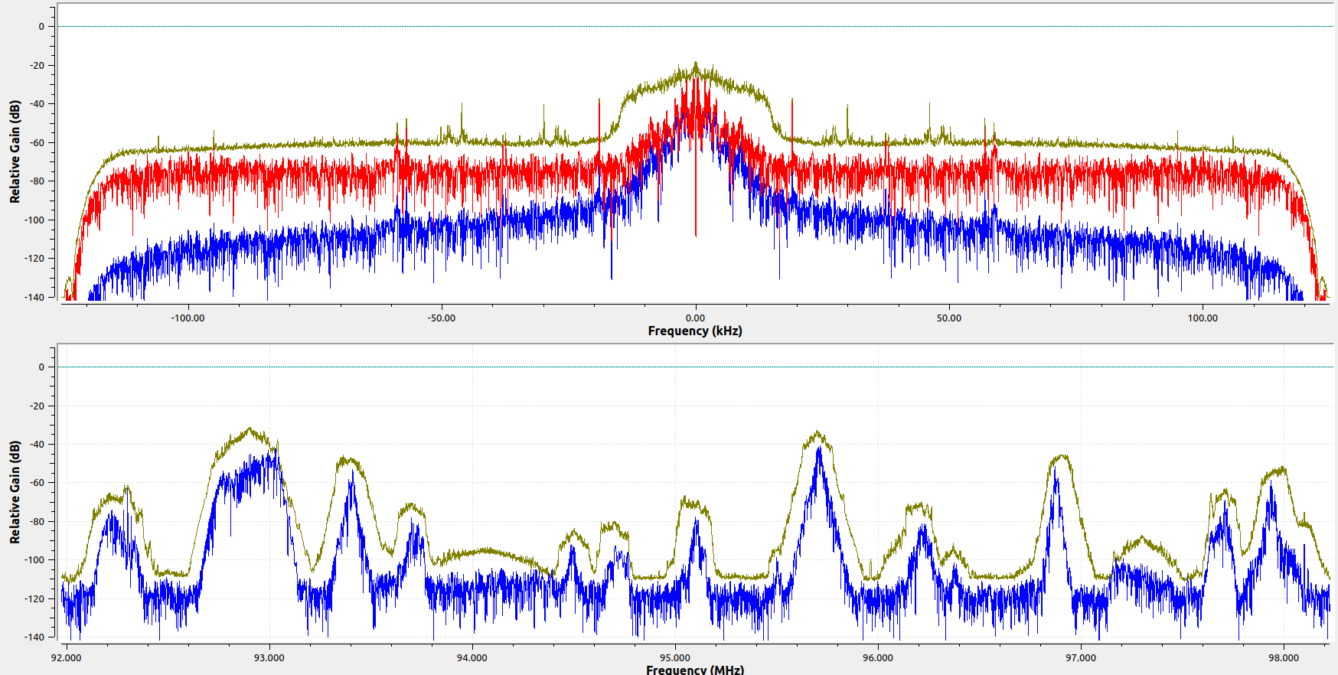
TROPICANA | 95.7 | 163 | SI | SI | SI | SI | SI | 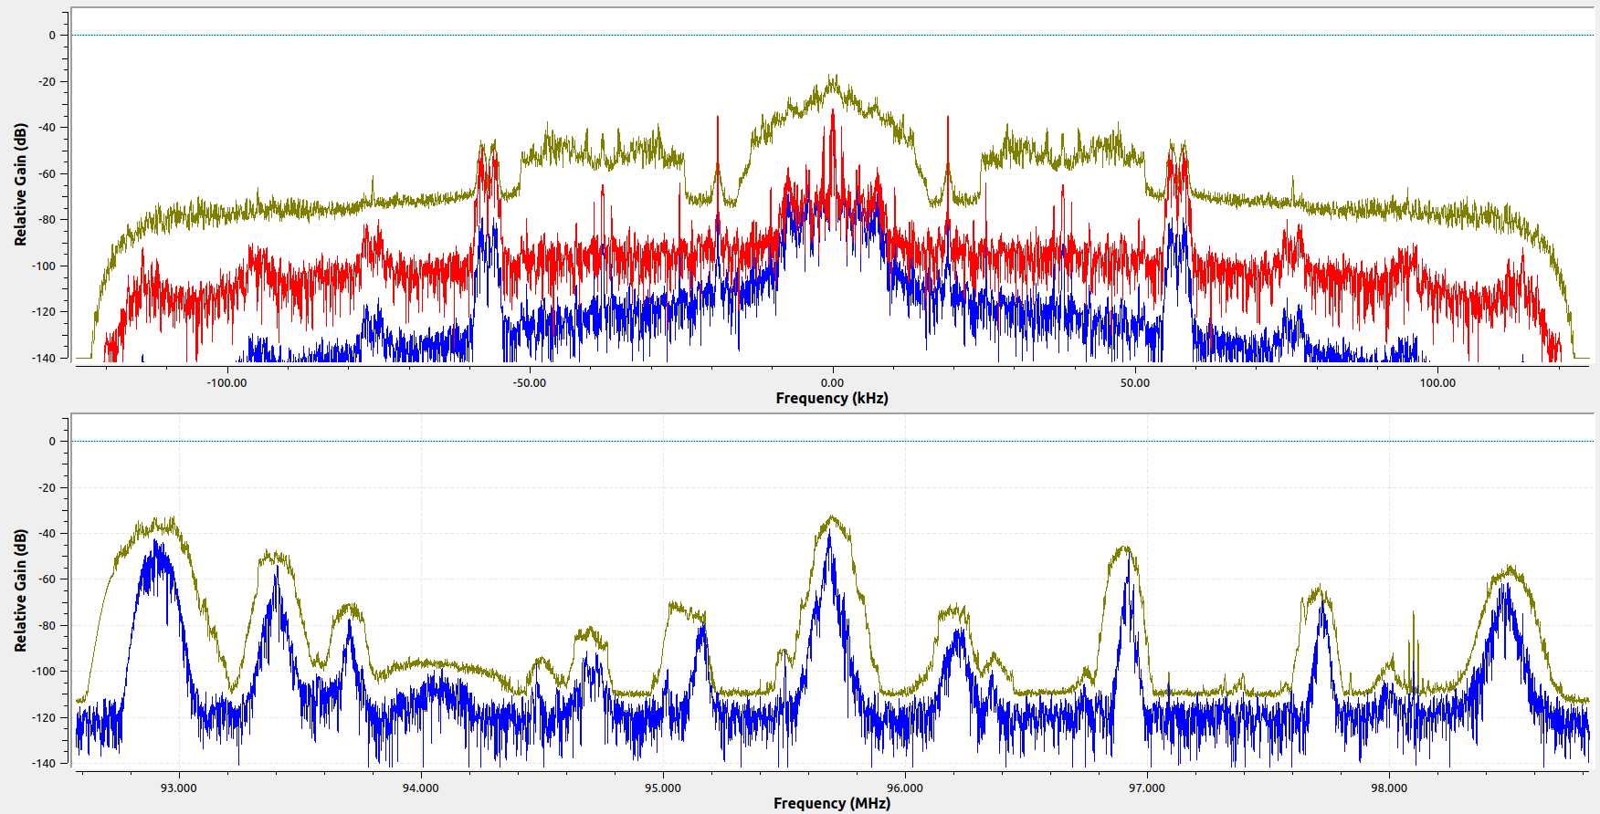
SANTO TOMAS ESTEREO | 96.2 | 168 | SI | SI | SI | SI | SI | 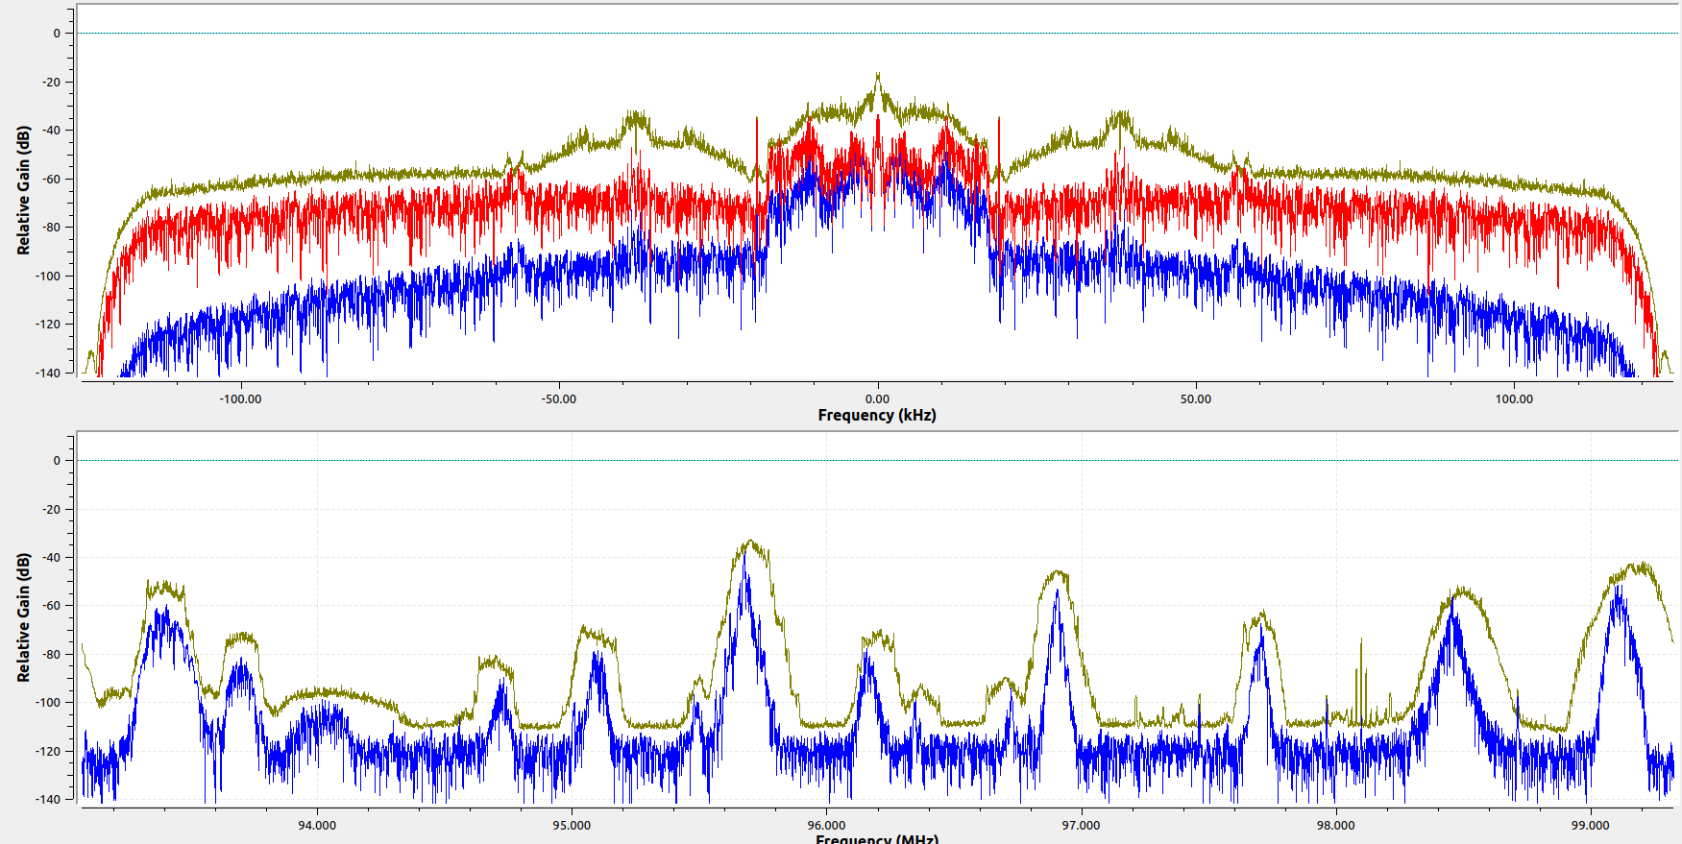
UIS STEREO | 96.9 | 143 | SI | SI | SI | SI | NO | 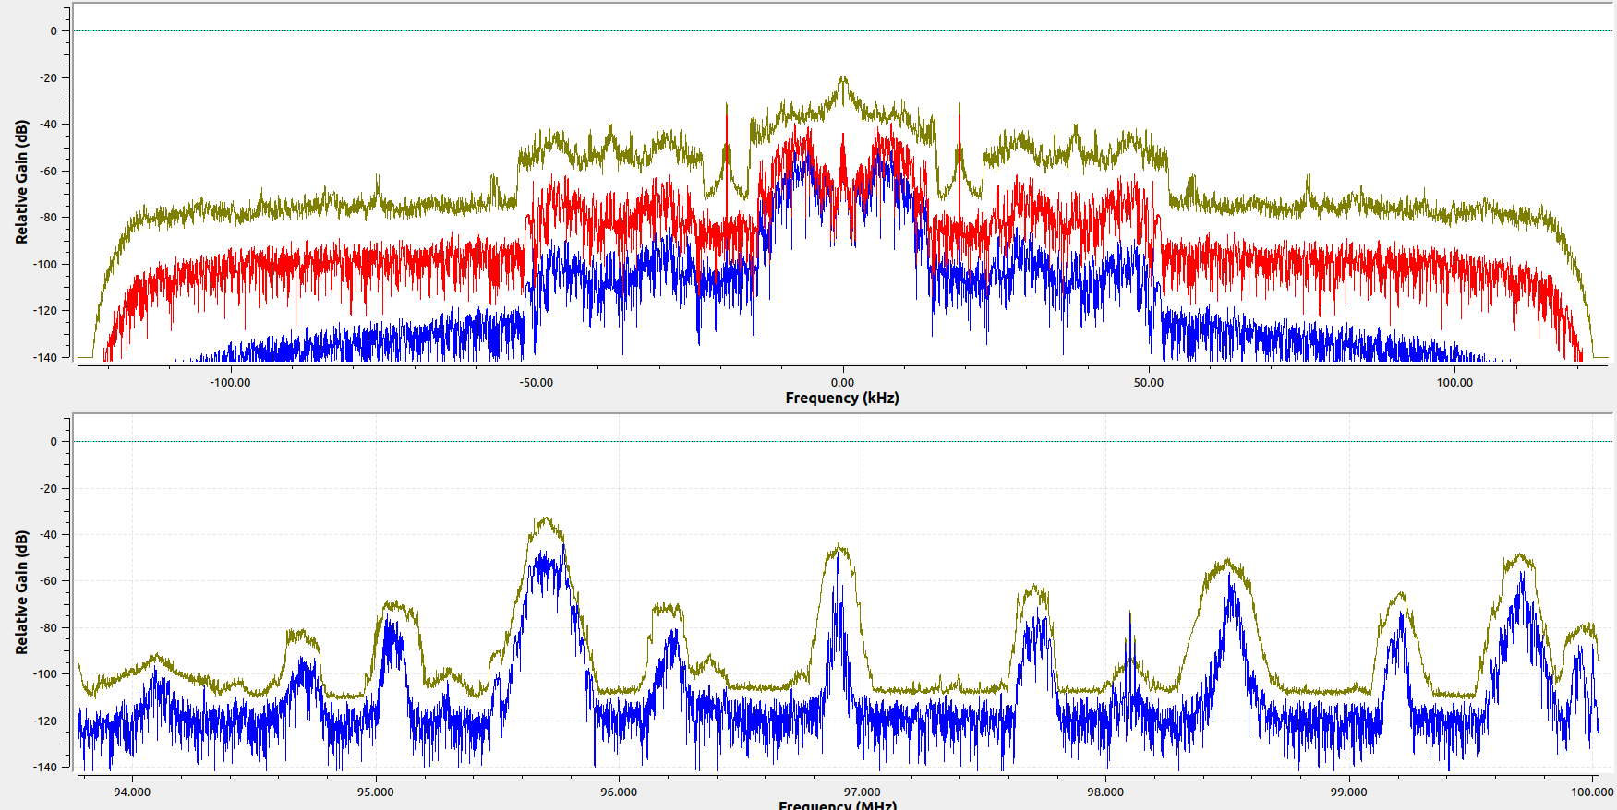
RADIO OLIMPICA F.M ESTEREO | 97.7 | 137 | SI | SI | NO | NO | SI | 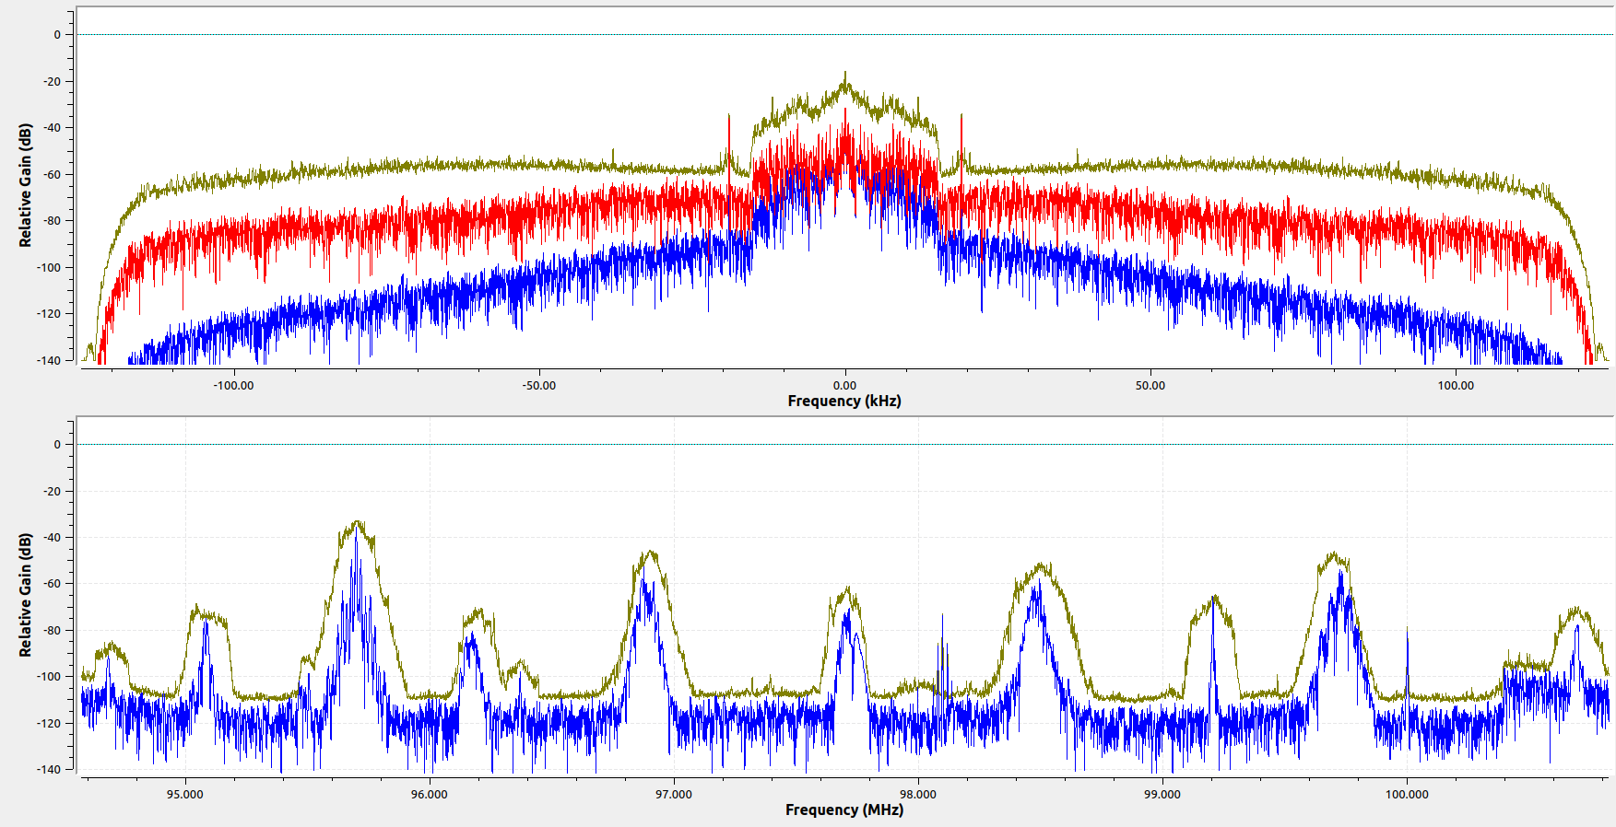
La inolvidable | 98.5 | 193 | SI | SI | SI | SI | NO | 